Table 1
Prezado Pedro, Sua segurança é importante para nós! Proteja-se contra golpes em datas comemorativas: Desconfie caso alguém se apresente como um entregador e que veio entregar um “ presente surpresa”, porém para recebê-lo precisa pagar uma taxa. Cuidado, isso provavelmente é o “ golpe do presente”! A fraude consiste em passar um valor muito maior na maquininha, com o visor da maquininha danificado, ele consegue manipular o valor e você nem percebe. Não caia no golpe do presente: - Desconfie das entregas desconhecidas ou "surpresas"; - Só pague taxas de entrega caso tenha certeza de que foram informadas no ato da compra; - Atente-se ao visor da maquininha e antes de digitar a senha confira se o valor está correto; - Sempre peça a sua via do comprovante de pagamento. Se quer saber mais dicas sobre segurança, confira o nosso site com tudo sobre o assunto ( https://w w w.santander.com.br/institucional-santander/seguranca ) ou participe do curso Cyber Hero para descobrir como ficar mais seguro online.
 | 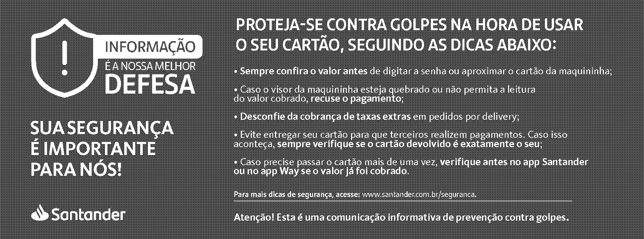

Loja: DF-CEILANDIA (3971) (061) 3581-9000
Central de Atendimento Consultas, informações e transações. De segunda à sexta das 8h às 20h. Sábado das 8h às 18h . 4004 3535 capitais e regiões metropolitanas 0800 702 3535 demais localidades Ouvidoria De segunda a sexta-feira, das 9h às 18h, exceto feriados. 0800 726 0322 Ou pelo nosso Whatsapp 55 11 3012 0322 No exterior, ligue a cobrar para 55 11 3012 0322 |  |  |  | SAC Todos os dias, 24h por dia Capitais e regiões metropolitanas 0800 762 7777 No exterior, ligue a cobrar 55 11 3012 3336 Chat Conte com o nosso Chat no App Santander para o que precisar atendimento 24h sobre produtos, serviços e muito mais. Libras (SAC e Ouvidoria) De segunda à sexta-feira, das 8h às 20h, exceto feriados Acesse: santander.com.br/atendimento-santander

3971 02.044946-1
Depósitos / Transferências |  |  |  |  | 15.00
Salário e Proventos |  |  |  |  | 1,497.82
Outros Créditos |  |  |  |  | 1.12
Compras com Cartão de Débito |  |  |  |  | 533.55
Pagamentos / Transferências |  |  |  |  | 1,236.37
Outros Débitos |  |  |  |  | 11.70
*Valores não deduzidos do saldo disponível

Movimentação

01/07 |  | COMPRA CARTAO DEB MC 01/07 GIVAS LANCHES | 401460 |  | 7,00-
 |  | COMPRA CARTAO DEB MC 01/07 PD PAES E DELICIAS | 451360 |  | 3,90-
 |  | JUROS SALDO UTILIZ ATE LIMITE PERIODO: 01/06 A 30/06/26 | - |  | 10,45-
 |  | IOF IMPOSTO OPERACOES FINANCEIRAS PERIODO: 01/06 A 30/06/26 | - |  | 0,30-
 |  | IOF ADICIONAL - AUTOMATICO PERIODO: 01/06 A 30/06/26 | - |  | 0,95- | 230,53-
02/07 |  | COMPRA CARTAO DEB MC 02/07 PD PAES E DELICIAS | 443560 |  | 8,91-

Table 6
LIMITE DA CONTA
Limite Contratado (R$) |  | Data de Venc. | Dia de Débito dos Juros | Período | Taxa Juros a.m. (%) | Quantidad Sem Juros | e de Dias Utilizados | Juros Não cobrados (R$) | Juros Período (R$)
500.00 |  | 07/08/2026 | 01 | 01/06/2026 a 30/06/2026 | 8.00 | 10 | 27 | 0.00 | 10.45
CET (Custo Efetivo Total) para o produto LIMITE DA CONTA : 173,65 % a.a Caso você queira acompanhar os dados relacionados ao saldo devedor e demais detalhes das linhas de crédito de Empréstimos Parcelados/Financiamentos/Leasing, destinados à Pessoa Física, solicite o demonstrativo da evolução da dívida por meio de um dos canais de atendimento ao cliente: Agências, SAC, Ouvidoria e Fale Conosco – Site – www.santander.com.br .
“ Conheça a nossa Cartilha de Crédito Consciente em www.santander.com.br > Sustentabilidade > Saiba mais no site > espaço de práticas > guias e cartilhas > Cartilha do Consumo Consciente do Dinheiro e do Crédito.” ⌫ Taxa de juros aplicável em caso de utilização do Cheque Especial até o limite contratado. ⇢ Juros não cobrados por utilizar seu Santander Master por até 10 dias. ⇡ Após o 10º dia de utilização são cobrados juros sobre todo o período. O IOF sempre será cobrado na forma da legislação vigente. 4 Para efeito do cálculo do Custo Efetivo Total (CET) foram considerados o valor do limite concedido e as despesas vinculadas a concessão do crédito no último dia do mês de referência do extrato. Caso o saldo devedor exceda seu limite de Cheque Especial, terá sido prestado o serviço de Adiantamento a Depositantes, sujeito à cobrança dos juros do seu Cheque Especial também sobre o valor excedido, juros moratórios mensais de 1 % e multa contratual de 2 % sobre o saldo devedor total, além da tarifa de Adiantamento a Depositantes, conforme Tabela de Serviços vigente. Caso você recomponha o valor excedido no mesmo dia, não haverá cobrança desses encargos. Desconsidere esta informação se não tiver este serviço.
Aproveite agora:
Santander Shopping:
Os perfumes e maquiagens que você ama, como MAC, Lancôme, Clinique, Maybelline e muito mais agora estão no Santander Shopping. Com parcelamento em até 21x e frete grátis, ficou ainda mais fácil aproveitar.
Entre no App Santander e acesse Santander Shopping.
Desconto na Cinépolis
Cinema com até 50 % off no ingresso e no combo pipoca e refrigerante. Confira!
https://www.esfera.com.vc/p/cinepolis/e000100010?utm_source=Santander&utm_medium=Banner&utm_campaign=20 260201_DESC_CINEPOLIS
Benefícios Esfera
Ofertas para economizar nos cuidados com seu pet – Petz e Petlove
https://www.esfera.com.vc/campanha-pets?utm_source=Santander&utm_medium=Banner&utm_campaign=20260201_ DESC_PETLOVE
 | 

Table 7
100,00% - DI
DI CDB PROG SANTANDER 1,11
Os percentuais apresentados no gráfico são aproximados.
"Você optou por não responder ao questionário de Análise de Perfil do Investidor (API), não sendo possível verificar o enquadramento da sua carteira de investimentos." O perfil de risco informado é composto pela soma dos investimentos do primeiro titular da conta.
CDB / RDB Aplicação N° 260033789712
CDB DI SANTANDER 04/08/25 1,00 100,00 31/07/26 No Vencimento

Saldo atualizado até o último dia útil do mês Liquidez Diária

Aplicação N° 260033789729
CDB PROG SANTANDER 04/08/25 1,00 80,00 16/07/29 No Vencimento

Saldo atualizado até o último dia útil do mês Liquidez Diária

04/08/2025 | 31/07/2026 | 80.00% | Sobre o Valor Aplicado
01/08/2026 | 26/07/2027 | 85.00% | Sobre o Valor Aplicado
27/07/2027 | 19/07/2028 | 90.00% | Sobre o Valor Aplicado
20/07/2028 | 16/07/2029 | 103.00% | Sobre o Valor Aplicado

